番号1～2 エビデンス
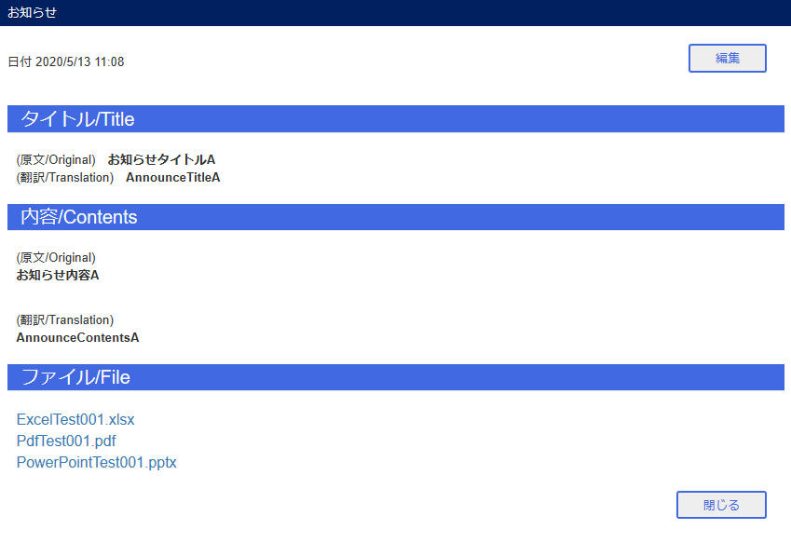
番号1～2
 | お知らせ登録①
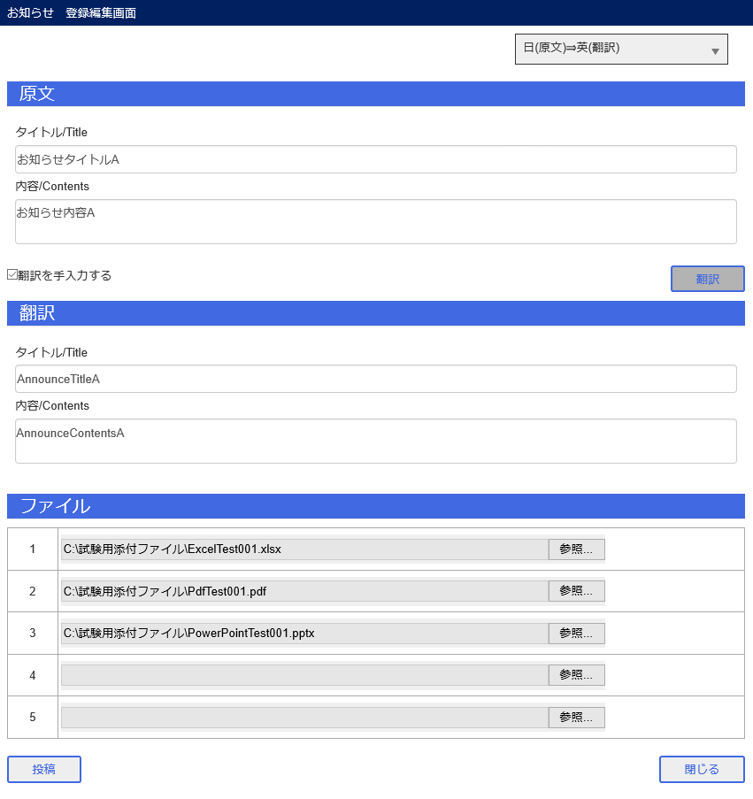

 | お知らせ登録②
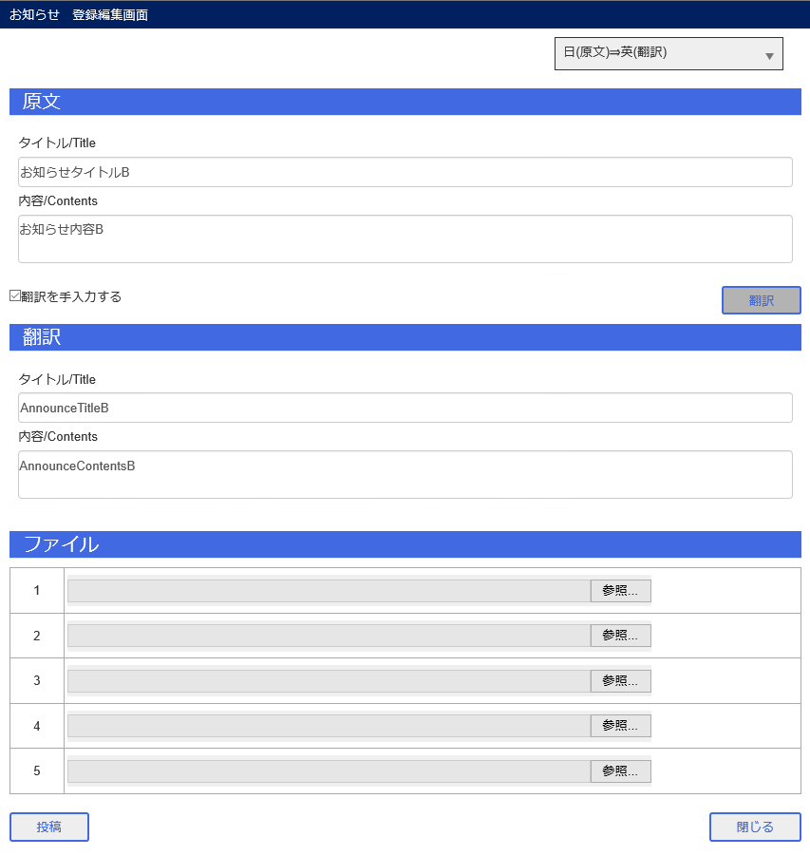

 | お知らせ登録③
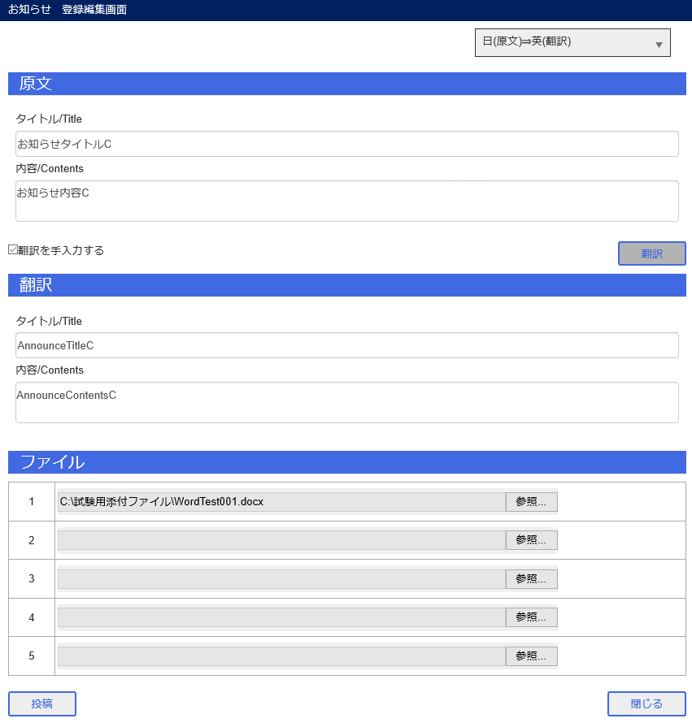

 | ポータル(Home) お知らせ表示確認

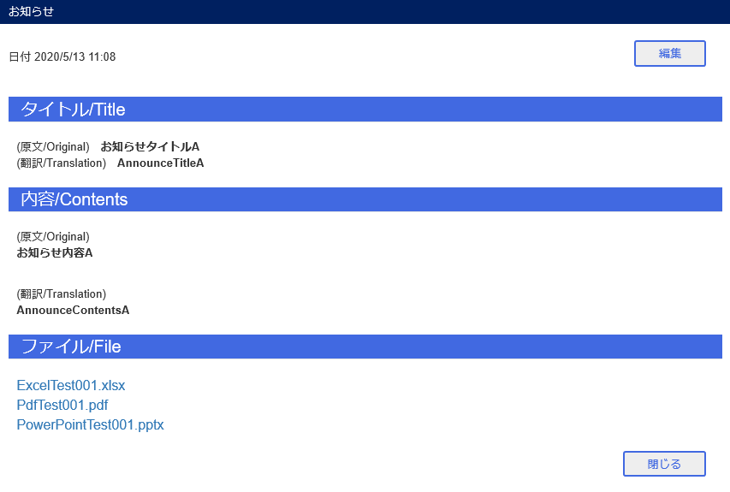

 | ポータル(JCMG) お知らせ表示確認

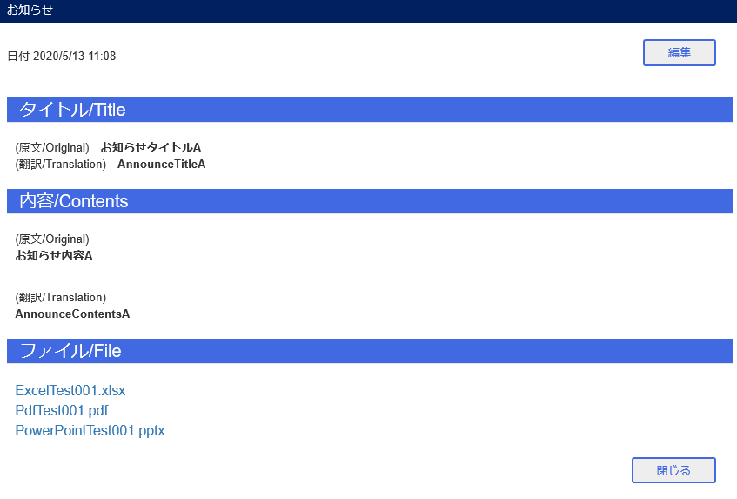

 | お知らせ管理 お知らせ表示確認

番号3～4 エビデンス
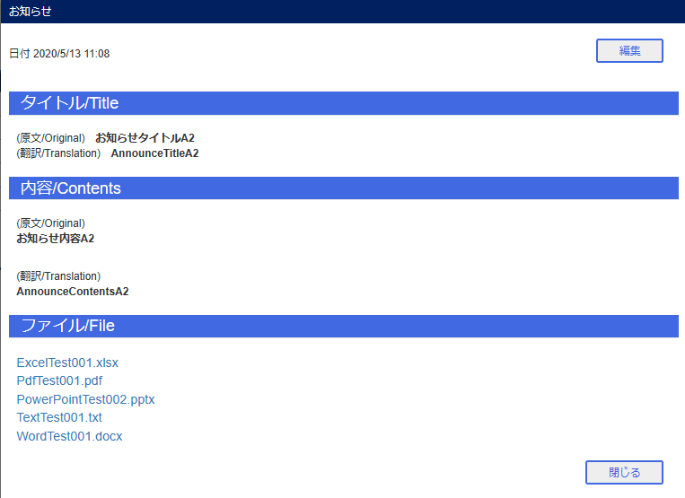
番号3～4
 | お知らせ編集
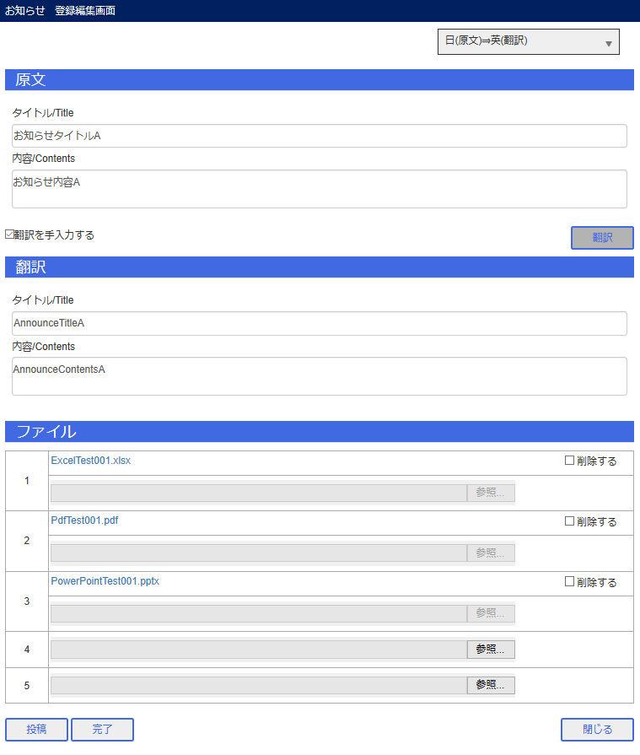

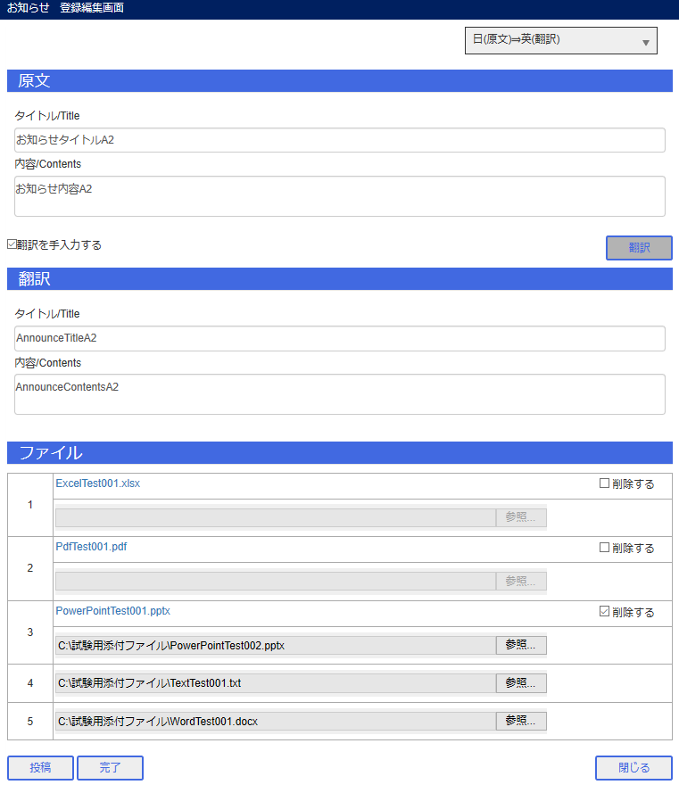

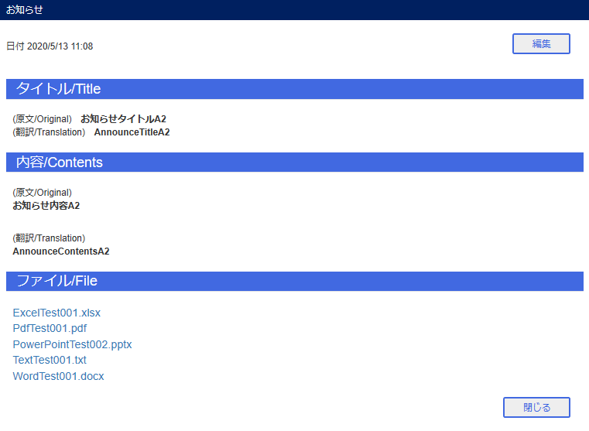

 | ポータル(Home) お知らせ表示確認

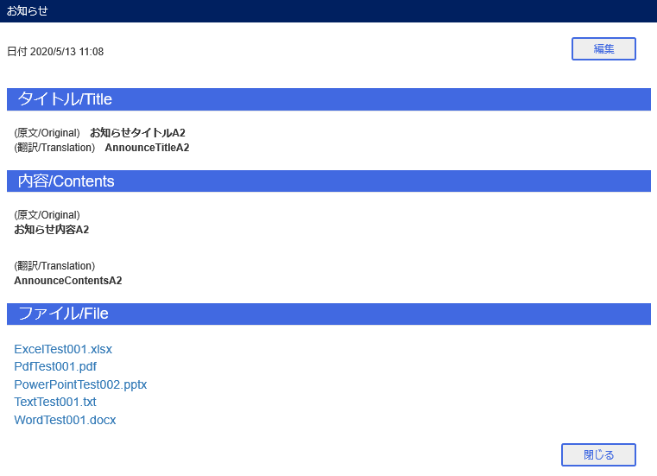

 | ポータル(JCMG) お知らせ表示確認

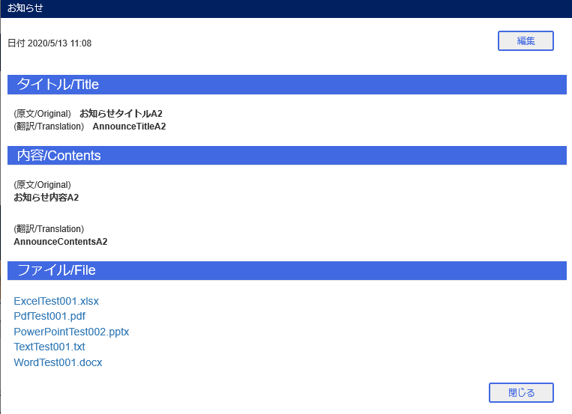

 | お知らせ管理 お知らせ表示確認

番号5～6 エビデンス
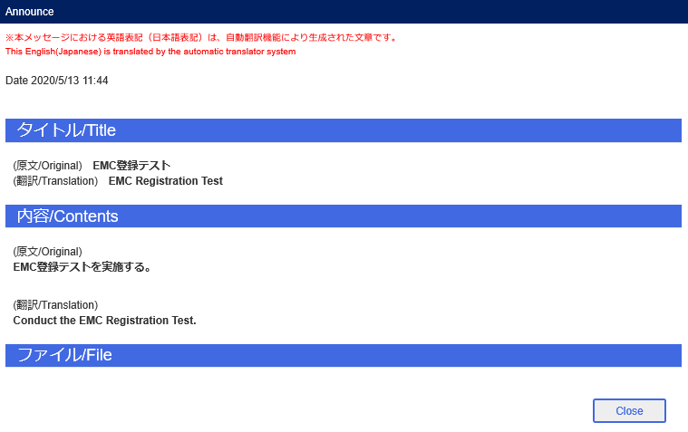
番号5～6
 | EMCメール送信

 | ポータル(Home) お知らせ表示確認



 | ポータル(JCMG) お知らせ表示確認

